상품제안서
에코스마트 일반스프링 탁상달력(250 타이포그래픽) | 상품코드: S43505

 |  |  |  |  |  |  | 02-713-8555 | www.synergygift.co.kr
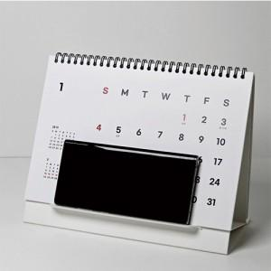

【상세/제작정보】

【인쇄/포장옵션】 | 금박, 은박, 청박/먹박 / 종이봉투동봉

【공급단가】 | 수량 | 100~ | 300~ | 500~ | 1,000~ | 5,000~
*VAT별도 | 단가 | 3,830원 | 3,310원 | 3,130원 | 2,960원 | 2,600원

【상품 URL】 | https://www.synergygift.co.kr:443/src/goods_detail.php?gdno=43505

